Facture de service
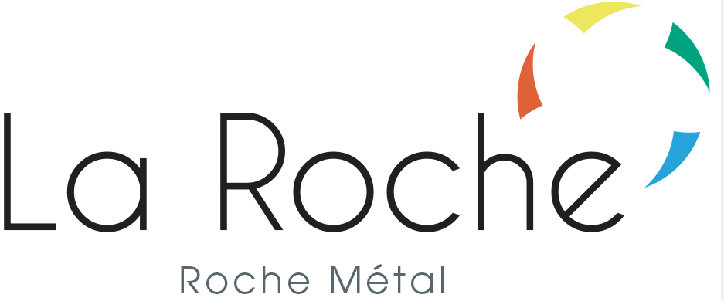
 |  | Association de la Roche Roche Métal ZI du Cantubas Rue Joseph Kessel 69170 Tarare tél : 04 74 89 17 70 Email : methode@laroche.asso.fr

BON DE COMMANDE

Nom du client : |  | GAMME ALUROCHE Design, Solidité et Légéreté
Prénom du client :
Adresse du client :
Code postal :
commune :
Téléphone du client :
Email du client :

Référence | Description | Couleur traitement | QT | Prix unitaire TTC | Total de la ligne TTC
AluRoche1-brut | Banc avec accoudoir lg1m 52cm h82cm | ALU BRUT |  | 350.00 € | - €
AluRoche1-7016 | Banc avec accoudoir lg1m 52cm h82cm | EPOXY GRIS RAL7016 |  | 520.00 € | - €
AluRoche1-9010 | Banc avec accoudoir lg1m 52cm h82cm | EPOXY BLANC RAL9010 |  | 520.00 € | - €
AluRoche2-brut | Banc sans accoudoir lg1m 52cm h82cm | ALU BRUT |  | 250.00 € | - €
AluRoche2-7016 | Banc sans accoudoir lg1m 52cm h82cm | EPOXY GRIS RAL7016 |  | 420.00 € | - €
AluRoche2-9010 | Banc sans accoudoir lg1m 52cm h82cm | EPOXY BLANC RAL9010 |  | 420.00 € | - €
AluRoche3-brut | Banc lg1.6m 48cm h50cm | ALU BRUT |  | 320.00 € | - €
AluRoche3-7016 | Banc lg1.6m 48cm h50cm | EPOXY GRIS RAL7016 |  | 500.00 € | - €
AluRoche3-9010 | Banc lg1.6m 48cm h50cm | EPOXY BLANC RAL9010 |  | 500.00 € | - €
AluRoche4-brut | Banc lg2.4m 48cm h50cm | ALU BRUT |  | 400.00 € | - €
AluRoche4-7016 | Banc lg2.4m 48cm h50cm | EPOXY GRIS RAL7016 |  | 650.00 € | - €
AluRoche4-9010 | Banc lg2.4m 48cm h50cm | EPOXY BLANC RAL9010 |  | 650.00 € | - €
AluRoche5-brut | Chaise | ALU BRUT |  | 200.00 € | - €
AluRoche5-7016 | Chaise | EPOXY GRIS RAL7016 |  | 310.00 € | - €
AluRoche5-9010 | Chaise | EPOXY BLANC RAL9010 |  | 310.00 € | - €
AluRoche6-brut | Fauteuil | ALU BRUT |  | 300.00 € | - €
AluRoche6-7016 | Fauteuil | EPOXY GRIS RAL7016 |  | 430.00 € | - €
AluRoche6-9010 | Fauteuil | EPOXY BLANC RAL9010 |  | 430.00 € | - €

Veuillez libeller tous les chèques à l’ordre de l'Assotiation de la Roche Nous vous remercions de votre confiance. |  |  |  | Total TTC | - €

